Titulní list
Středočeský tenisový svaz

STŘEDOČESKÝ POHÁR VETERÁNŮ
47. ročník


LTC PODĚBRADY
26. - 27. července 2025

 | Počet hráčů ve dvouhře: |  | 22
 | Počet dvojic ve čtyřhře: |  | 6

 | Vítězové

 | dvouhra muži
 | 35 - 59 | Pavel Bažant | 2
 | 60 - 64 | Miloslav Střelba | 8
 | 65 - 69 | Jiří Janošek | 6
 | 75 - 79 | Josef Tůša | 3
 | 80 - st. | Michal Buňata | 3

 | čtyřhra muži
 | 121 - 139 | Martin Riger | 5
 |  | Miloslav Střelba

 | 140 - st | Jaroslav Malý | 1
 |  | Lubomír Prokůpek

 | Ředitel turnaje: Pavel Bažant
 | Hlavní rozhodčí: Jiří Heincl

dvouhra
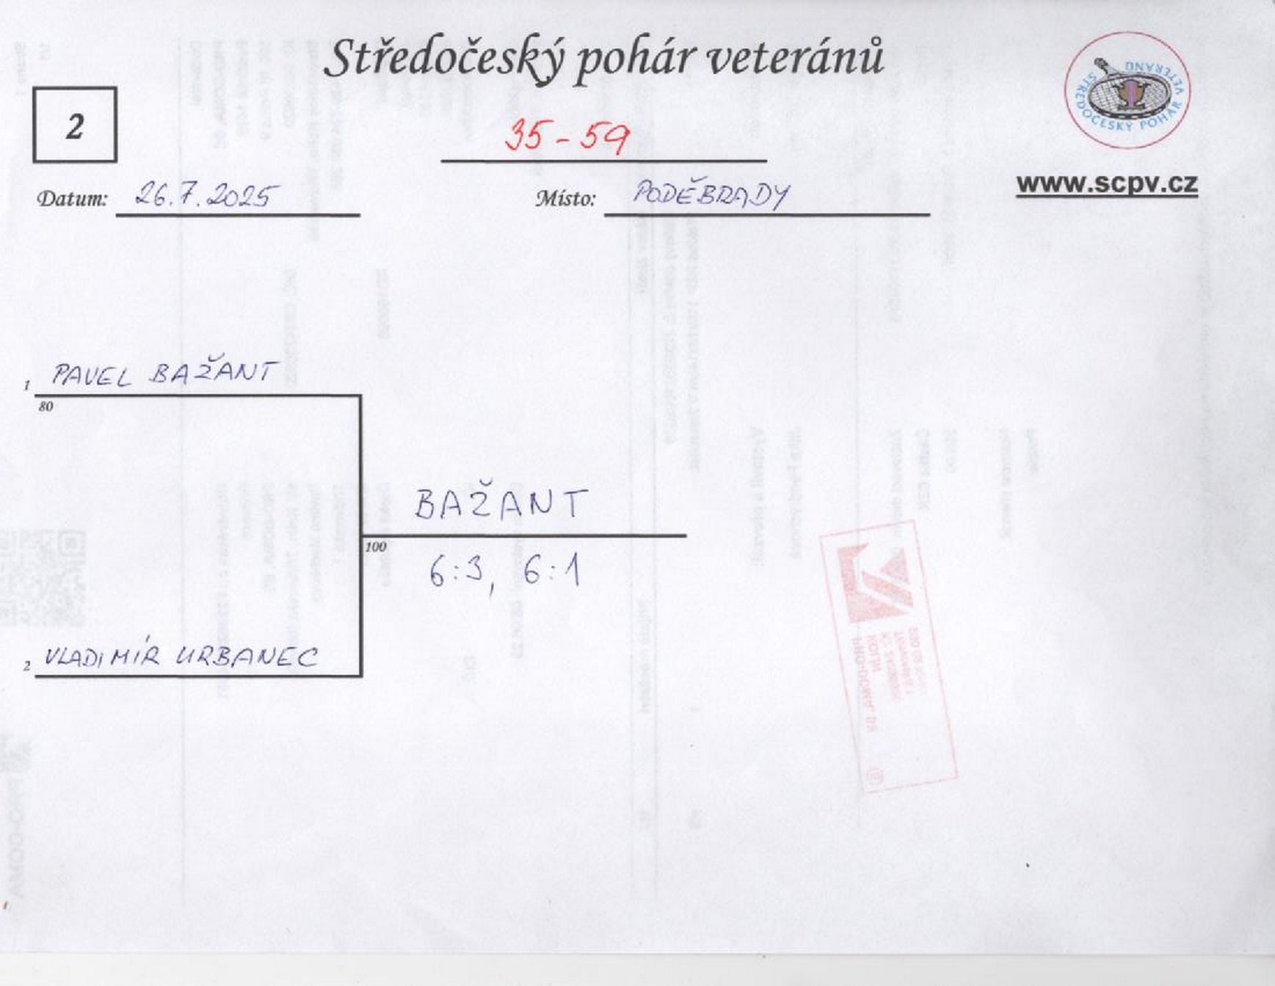

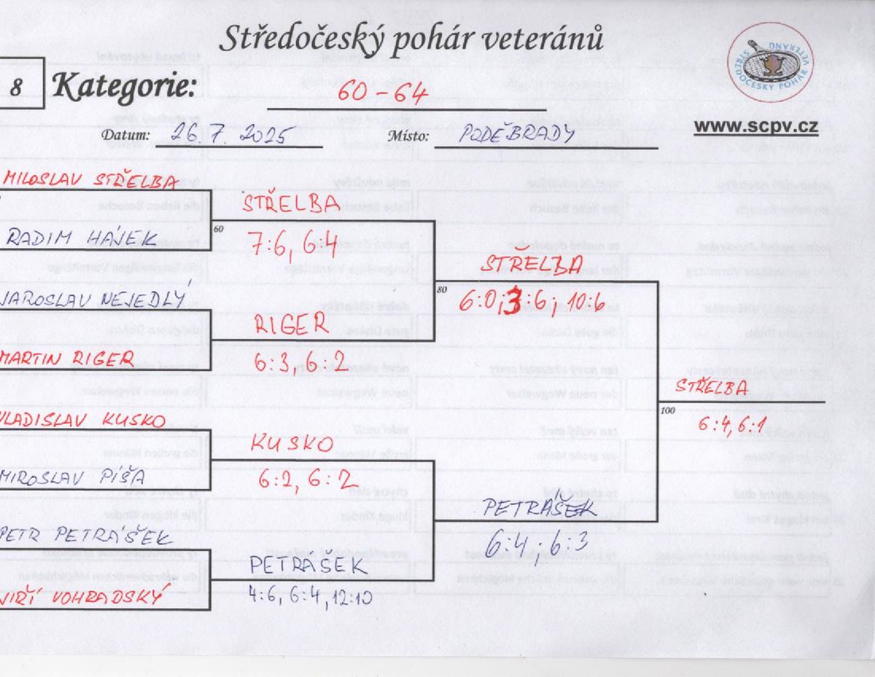

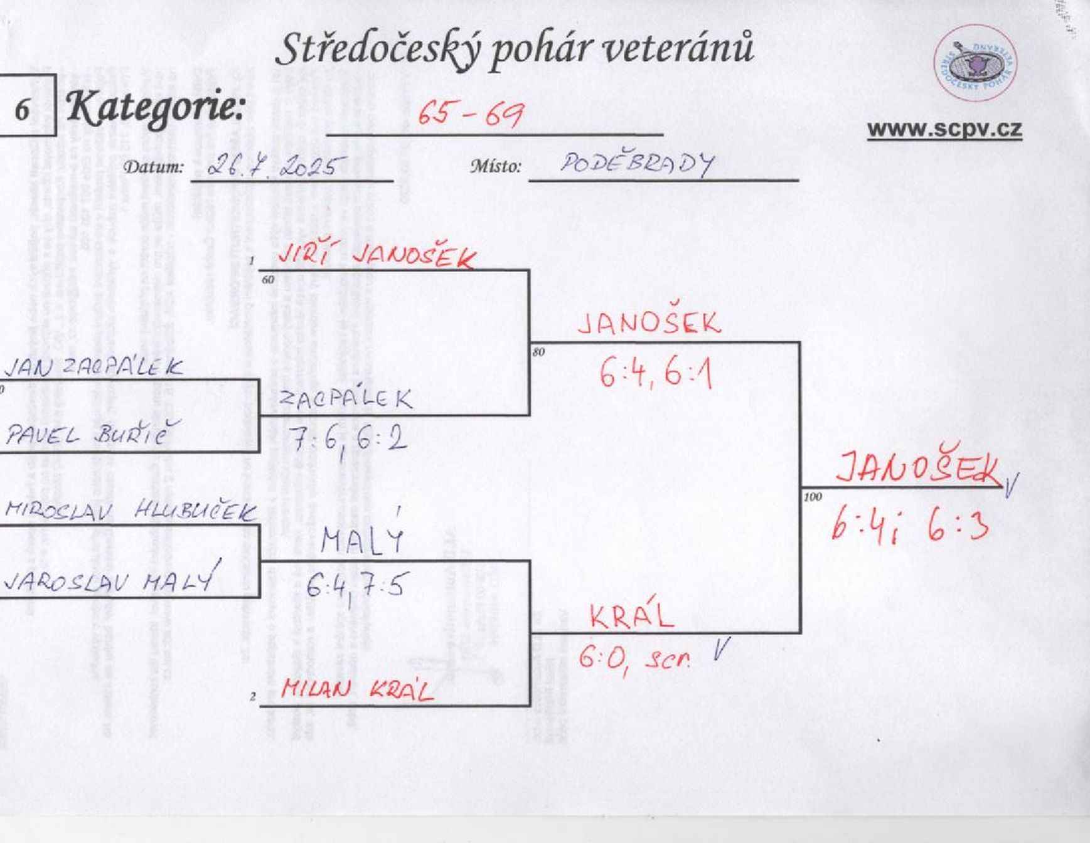

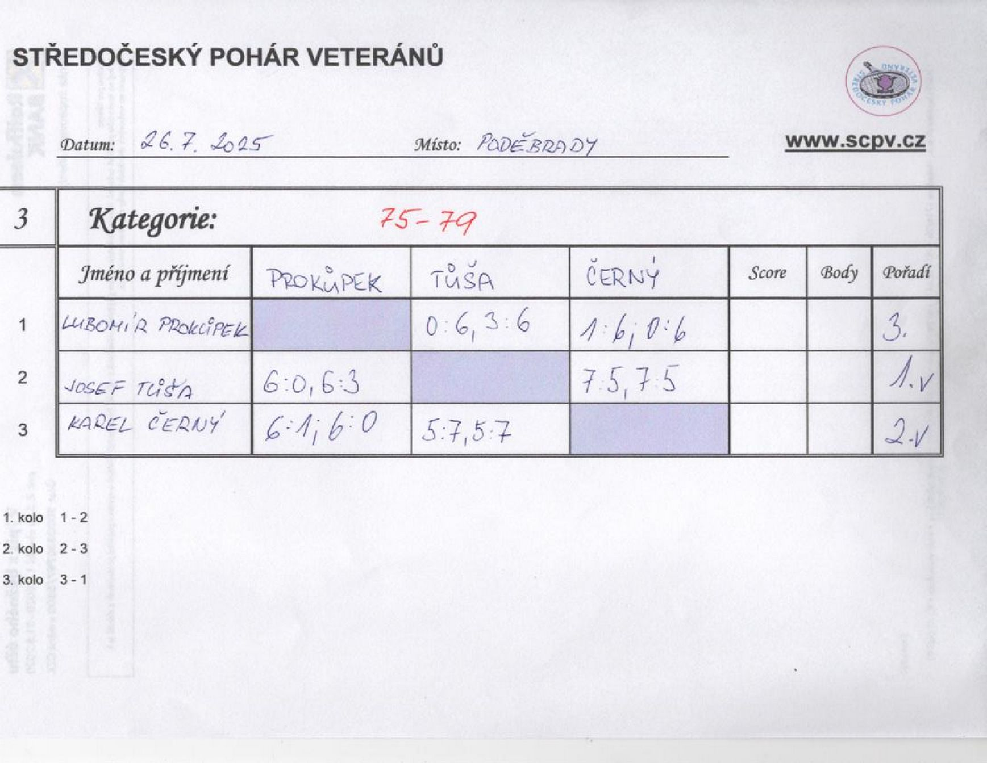

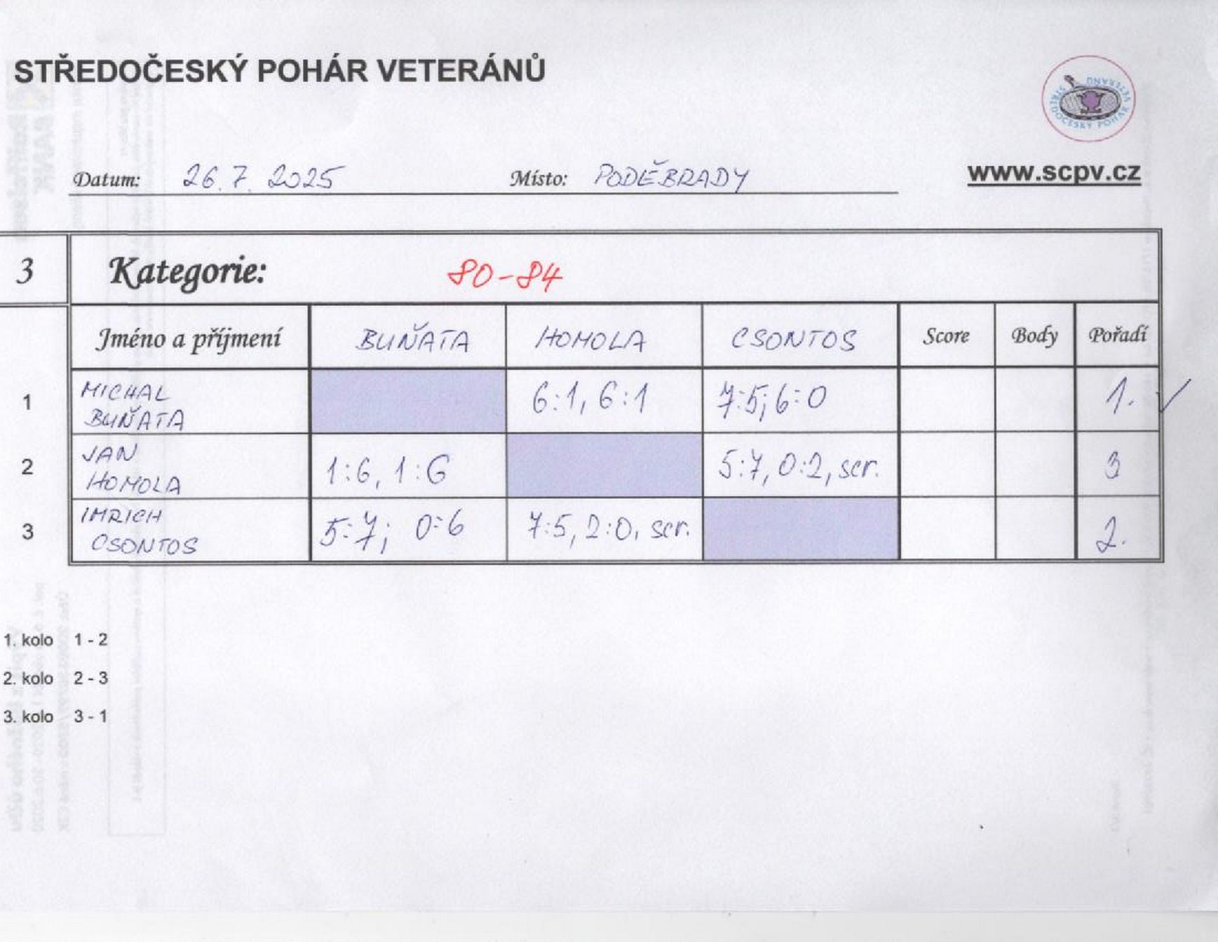

čtyřhra
